Risposte
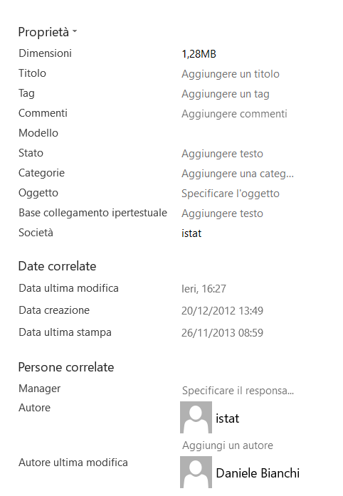
Valentina Sciatore | 2023-02-25

I metadati individuabili sono i seguenti:
-Il foglio Legenda è un metadato descrittivo e ci spiega in modo dettagliato tutti i campi presenti all'interno del foglio "Comuni"
-Grazie alle proprieta del file, possiamo risalire alla fonte originale in questo caso "Istat", all'autore dell'ultima modifica "Daniele Bianchi", alla data dell'ultima modifica, a quella di creazione, a quella dell'ultima stampa e anche al-le dimensioni del file.
-OPEN DATA: CC-BY-ND-NC sta a indicare che la licenza è la più restrittiva: consente soltanto di scaricare e condividere i lavori originali a condizione che non vengano modificati né utilizzati a scopi commerciali, sempre attribuendo la paternità dell'opera all'autore.
-La chiave primaria è la seguente: Codice Comune ,Codice Comune formato numerico , Codice Catastale del comune,

